사용인감계
사용인감계

법 인 인 감
사 용 인 감

 | 위의 사용인감을 귀 기관과 계약 및 업무에 사용하고자 사용인감계를 제출합니다.

 |  | 2023년 02월 01일

 |  | 주 소 : | 경상북도 김천시 혁신8로5, 2층 216호
 |  | 상 호 : | 이디에스 주식회사
 |  | 대 표 : | 이 종 필 (인)
 |  | 사업자번호 : | 504 - 86 - 09846

이디에스 주식회사 대표이사 이 종 필

공문(착수)
이디에스 주식회사

경상북도 김천시 혁신8로5, 2층 216호 |  | 전화 054)436-4501 팩스 054)434-4501
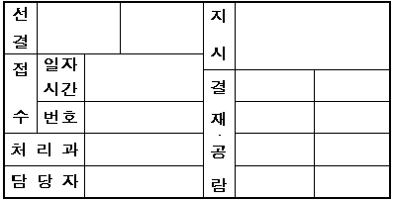
문서번호 : EDS-230201-1021호

시행일자 : 2023년 02월 01일

수 신 : 의성군수

참 조 : 안전건설과

제 목 : 사업 "착수계" 제출 건

1. 귀 기관의 무궁한 발전을 기원합니다.

2. "2023년 민방위 경보시설 유지보수 용역" 착수계를 붙임과 같이 제출합니다.

-- 붙 임 --

붙 임 : | 1. 착수계 1부. 끝.

이디에스 주식회사 대표이사 이 종 필

기술자수첩
별첨 01
기 술 자 수 첩

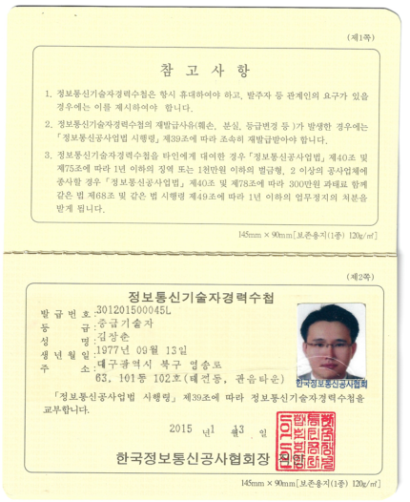
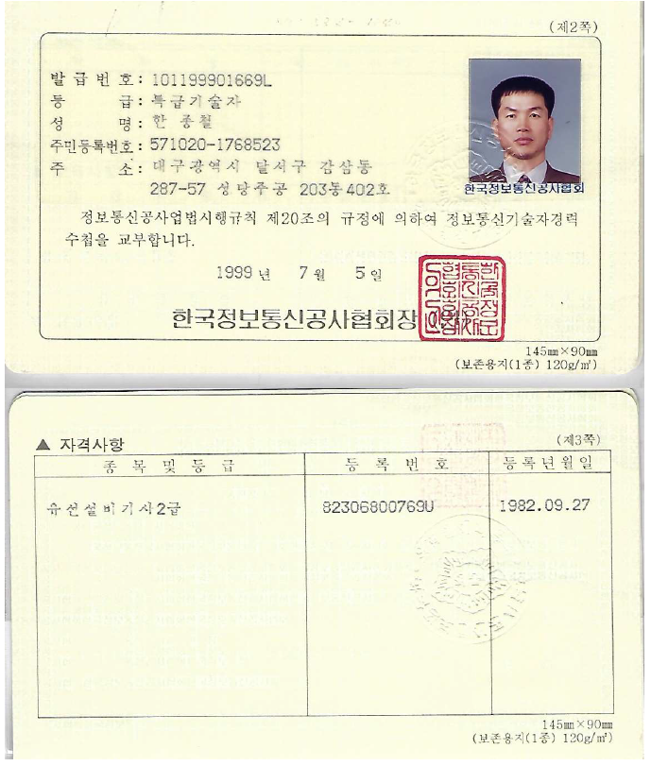
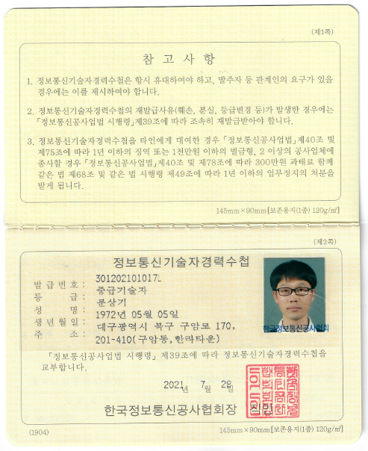

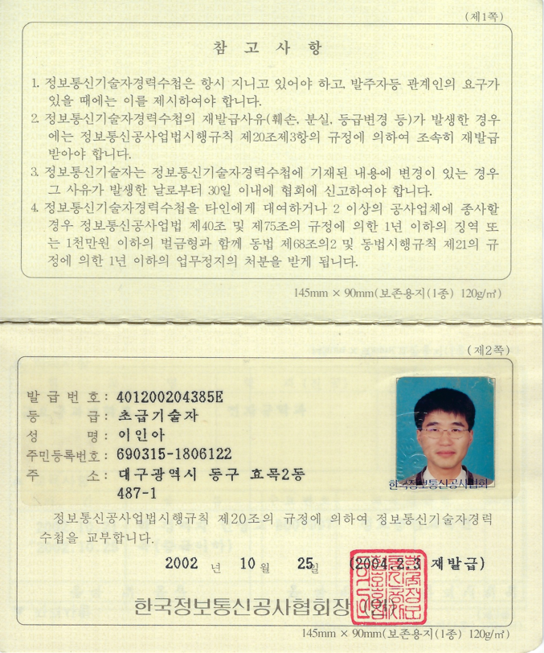

 | 원 본 대 조 필 | 인

